关系图
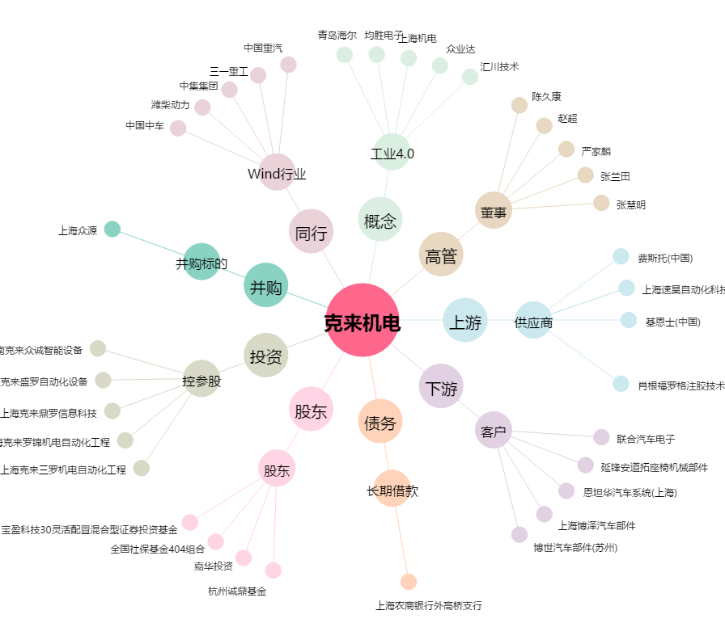
克来机电[603960.SH] - 关系概览图

